協力業者登録票・暴対確約書
「協力業者登録票」へのご記入、「反社会的勢力ではないこと…確約書」へご捺印ください。
FAXもしくはメールで提出お願いいたします。
※ご不明な点がございましたら、弊社経理担当 望月までお問い合わせください。
（TEL）054-266-3384 （返送先FAX）054-270-3333 （返送先メール）keiri@sanbase.co.jp

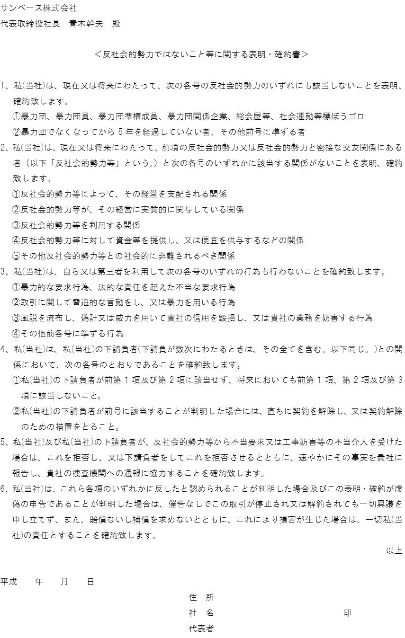
協力業者登録票 |  |  |  |  |  | １．新規 ２．再提出
※登録事項に変更が生じた場合は速やかに再提出をお願いします |  |  |  |  |  |  | 年 月 日 |  |  |  | サンベース株式会社 御中
ﾌﾘｶﾞﾅ
会社名
ﾌﾘｶﾞﾅ
〒
住 所 |  |  | －
ﾌﾘｶﾞﾅ
代表者氏名
電話番号 |  |  | － | － |  | FAX 番号 |  | － | －
業 種
建設業許可 | 国土交通大臣 ・ （ ）知事 特定 ・ 一般 第 号

ﾌﾘｶﾞﾅ |  |  |  |  | ﾌﾘｶﾞﾅ
振込銀行 |  |  |  |  | 支店名
銀行コード |  |  |  |  | 支店コード
預金種類 | １．普通 ２．当座預金 |  |  |  | 口座番号
ﾌﾘｶﾞﾅ
口座名義
※振込手数料は協力業者各位の負担とさせていただきます

【適格請求書発行事業者】
登録番号（14桁） |  | T

手形発生時、でんさいによる支払いを希望の場合、利用者番号記入。
 | でんさい利用者番号（９桁）
【でんさい振込先】 ※１か２に○をつける
１．上記振込先と同じ ２．それ以外 下記に記入
ﾌﾘｶﾞﾅ |  |  |  |  | ﾌﾘｶﾞﾅ
振込銀行 |  |  |  |  | 支店名
銀行コード |  |  |  |  | 支店コード
預金種類 | １．普通 ２．当座預金 |  |  |  | 口座番号
ﾌﾘｶﾞﾅ
口座名義
【手形郵送先】 でんさい未登録の場合 （１か２に○を付ける）
１．上記会社住所と同じ ２．それ以外 下記に記入
ﾌﾘｶﾞﾅ
〒
住 所 |  |  | －

備考

 |  |  |  |  |  |  |  |  |  | 20230401

